AVADANLIK+TEPE LAMBASI+PROJEKTÖ
 | Satış Departmanı
 | Ürün & ARGE Departmanı
 | Satın Alma Departmanı

OLUŞTURULAN TARİH |  | 2026-05-18
TEKLİF VERİLECEK TARİH |  | 2026-05-18
TEKLİF TÜRÜ |  | Teklif
PROJE |  | SVC |  |  |  |  |  |  |  | DOLAR | ₺45.58
ÜLKE |  | Yurtiçi
ÜSTYAPI |  | AVADANLIK + TEPE LAMBASI + PROJEKTÖR
ARAÇ |  | BELİRSİZ
KURUM / FİRMA |  | OTOKOÇ
RENK
ADET |  | 1

Kategori | Parça / Ürün Adı | Parça Açıklaması | Marka | Görsel | Ürün Departmanı Notu | Ölçü / Ebat | Birim | Satın Alma Notu | Termin | Birim Fiyat | ADET | Toplam Fiyat
TEPE LAMBASI | Tepe Lambası | Genişlik: En az 25 cm Uzunluk: En az 100 cm Çalışma gerilimi: 12 Volt Renk: Kırmızı – Mavi Tip: LED | Armas |  |  |  | 1 |  |  | ₺40,700.00 | 10 | ₺407,000.00
PROJEKTÖR | Projektör | Kontrol: Sürücü kabininden veya uzaktan kumanda ile kontrol edilebilir Besleme: Araç aküsünden çalışacak Hareket: Sağa-sola en az 270° dönebilecek Aydınlatma gücü: En az 55 W veya En az 2500 lümen | Armas |  |  |  | 1 |  |  |  |  |  | ₺429,790.00 | TEPE LAMBASI - PROJEKTOR
 | Montaj |  | Armas |  |  |  | 1 |  |  | $50.00 | 10 | ₺22,790.00 | ₺494,258.50 | TEKLİF
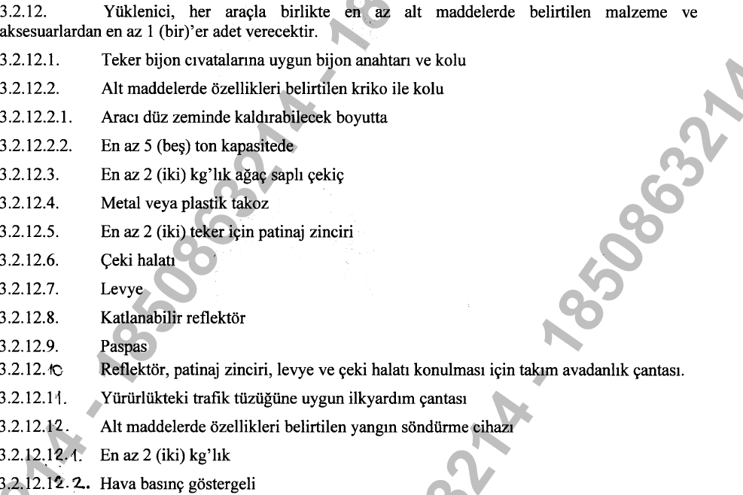
AVADANLIK | Bijon anahtarı ve kolu (teker uyumlu) |  |  |  |  |  | 1 |  |  | ₺500.00 | 25 | ₺12,500.00
 | Kriko ve kolu | Aracı kaldırabilecek En az 5 ton kapasiteli |  |  |  |  | 1 |  |  | ₺1,350.00 | 25 | ₺33,750.00
 | Çekiç | En az 2 kg Ağaç saplı |  |  |  |  | 1 |  |  | ₺250.00 | 25 | ₺6,250.00 | ₺197,000.00 | AVADANLIK
 | Takoz | Metal veya plastik |  |  |  |  | 1 |  |  | ₺350.00 | 25 | ₺8,750.00
 | Patinaj zinciri | En az 2 teker için |  |  |  |  | 2 |  |  | ₺1,530.00 | 25 | ₺38,250.00 | ₺236,400.00 | TEKLİF
 | Çeki halatı |  |  |  |  |  | 1 |  |  | ₺685.00 | 25 | ₺17,125.00
 | Levye |  |  |  |  |  | 1 |  |  | ₺300.00 | 25 | ₺7,500.00
 | Katlanabilir reflektör |  |  |  |  |  | 1 |  |  | ₺95.00 | 25 | ₺2,375.00
 | Paspas |  |  |  |  |  | 1 |  |  | ₺1,100.00 | 25 | ₺27,500.00
 | Avadanlık çantası | Tüm ekipmanları koymak için |  |  |  |  | 1 |  |  | ₺370.00 | 25 | ₺9,250.00
 | İlk yardım çantası | Trafik tüzüğüne uygun |  |  |  |  | 1 |  |  | ₺270.00 | 25 | ₺6,750.00
 | Yangın söndürme cihazı | En az 2 kg Basınç göstergeli |  |  |  |  | 1 |  |  | ₺800.00 | 25 | ₺20,000.00
 | Ürün Nakliyeleri |  |  |  |  |  | 1 |  |  | ₺7,000.00 | 1 | ₺7,000.00

 |  |  |  |  |  |  |  |  |  | TL |  | ₺626,790.00
 |  |  |  |  |  |  |  |  |  | Euro

MÜŞTERİ ÖZEL NOTU

SATIN ALMA ÖZEL NOTU | SATIN ALMA DEPARTMANI TARAFINDAN DOLDURULACAK

